jamkovka muži pavouk
Klubová jamkovka 2026 - B

 | 1. kolo | 2.kolo | 3. kolo | 4. kolo
 | 17.5. - 11.6. | 12.6. - 13.7. | 14.7. -10.8. | 11.8. - 31.8.
1 | VÁCLAVÍK Richard
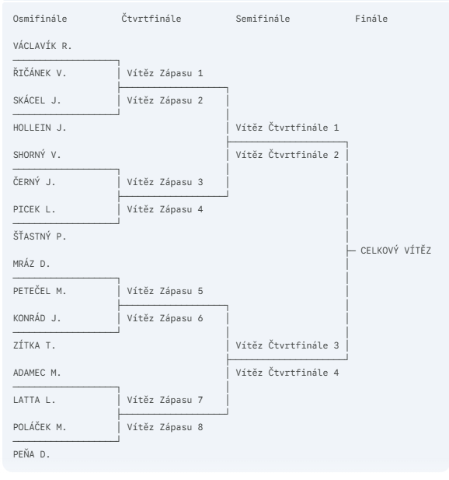
 | Z1 | ŘIČÁNEK Vladimír 7/5
2 | ŘIČÁNEK Vladimír
 |  | Z9 | SKÁCEL Jaroslav 19 jamka
3 | SKÁCEL Jaroslav
 | Z2
4 | HOLLEIN Jiří | SKÁCEL Jaroslav 5/4
 |  |  | Z13 | SKÁCEL Jaroslav
5 | SHORNÝ Václav
 | Z3 | N/A
6 | ČERNÝ Jaromír
 |  | Z10 | N/A
7 | PICEK Libor
 | Z4 | N/A
8 | ŠŤASTNÝ Petr
 |  |  |  | Z15 | SKÁCEL Jaroslav 5/3
9 | MRÁZ Daniel
 | Z5 | MRÁZ Daniel 5/4
10 | PETEČEL Milan
 |  | Z11 | MRÁZ Daniel 3/2
11 | KONRÁD Jan
 | Z6
12 | ZÍTKA Tomáš | KONRÁD Jan 2/1
 |  |  | Z14
13 | ADAMEC Martin |  |  | PEŇA Danilo play off
 | Z7 | ADAMEC Martin 1/0
14 | LATTA Ladislav
 |  | Z12 | PEŇA Danilo 1/0
15 | POLÁČEK Miroslav
 | Z8
16 | PEŇA Danilo | PEŇA Danilo 7/6

